Einladung
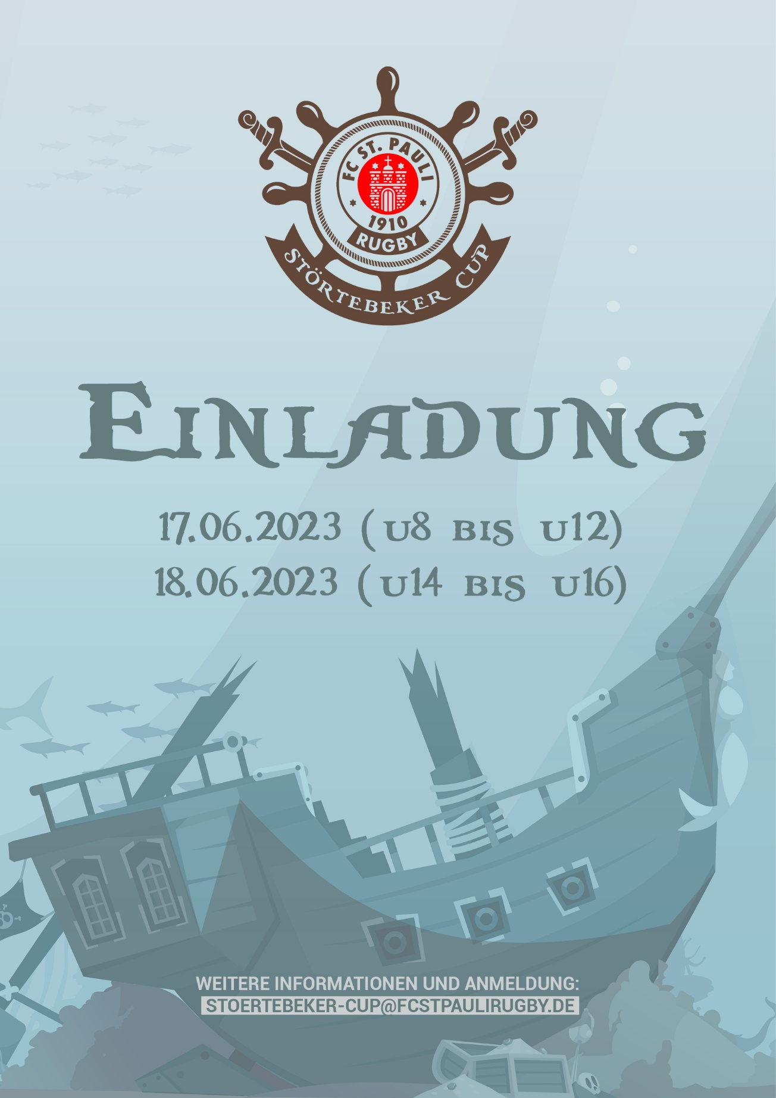

Klick hier für mehr Infos.

Hier geht's direkt zum Anmeldeformular.

Click for information in english
or go straight to the registration form in english.

